Karte
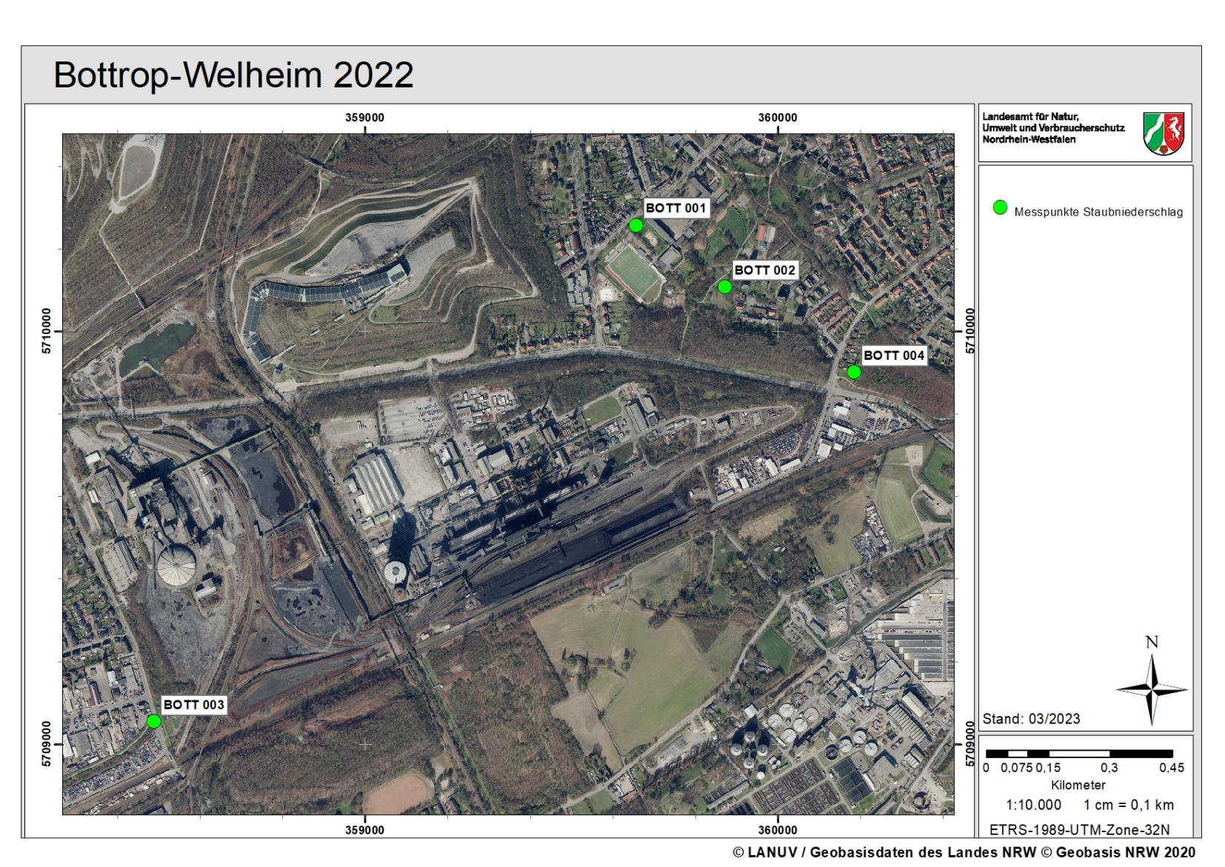

2024

Diagramm Staubniederschlag
Staubniederschlag in Bottrop Monatswerte 2024
 | BOTT 001 | BOTT 002 | BOTT 003 | BOTT 004
Jan |  | 0.141 | 0.089 | 0.078
Feb | 0.091 | 0.110 | 0.077 | 0.077
Mrz | 0.068 | 0.078 | 0.079 | 0.046
Apr
Mai
Jun
Jul
Aug
Sep
Okt
Nov
Dez

